Tabelle1
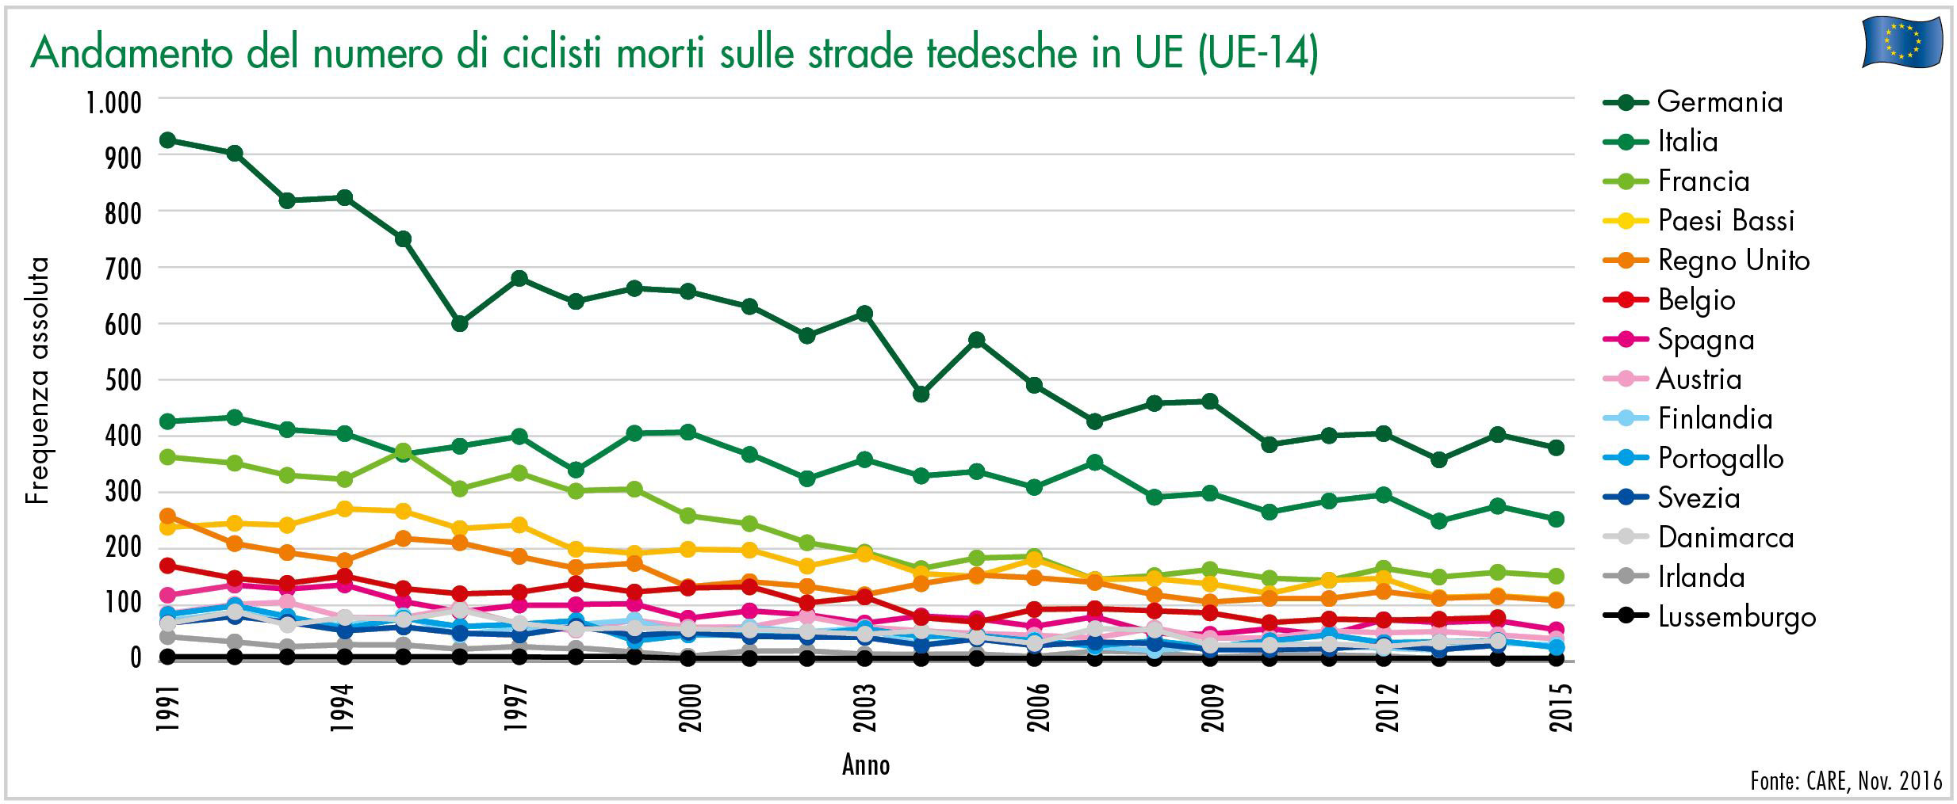
Download: www.dekra-roadsafety.com, Stato 2017

Andamento del numero di ciclisti morti sulle strade tedesche in UE (UE-14)

Anno | Germani | Italia | Francia | Paesi Bassi | Regno Unito | Belgio | Spagna | Austria | Dinlandia | Portogallo | Svezia | Danimarca | Irlanda | Lussemburgo
1991 | 925 | 425 | 364 | 238 | 251 | 166 | 117 | 83 | 71 | 82 | 68 | 68 | 40 | 5
1992 | 906 | 431 | 348 | 245 | 211 | 147 | 133 | 93 | 88 | 96 | 76 | 83 | 35 | 1
1993 | 821 | 412 | 329 | 242 | 192 | 137 | 127 | 102 | 67 | 77 | 70 | 69 | 24 | 1
1994 | 825 | 405 | 321 | 269 | 178 | 151 | 134 | 75 | 63 | 53 | 52 | 77 | 26 | 1
1995 | 751 | 363 | 374 | 267 | 217 | 128 | 105 | 77 | 74 | 74 | 57 | 77 | 28 | 3
1996 | 594 | 383 | 300 | 233 | 208 | 121 | 86 | 73 | 46 | 58 | 49 | 88 | 22 | 1
1997 | 679 | 397 | 329 | 242 | 187 | 122 | 98 | 66 | 61 | 58 | 42 | 65 | 24 | 1
1998 | 637 | 338 | 301 | 194 | 165 | 135 | 99 | 57 | 54 | 65 | 58 | 58 | 21 | 1
1999 | 662 | 402 | 307 | 194 | 173 | 122 | 105 | 68 | 63 | 36 | 45 | 59 | 14 | 0
2000 | 659 | 401 | 255 | 198 | 131 | 134 | 73 | 62 | 53 | 49 | 47 | 58 | 10 | 1
2001 | 635 | 366 | 242 | 195 | 140 | 130 | 89 | 55 | 59 | 44 | 43 | 56 | 12 | 1
2002 | 583 | 326 | 211 | 169 | 133 | 105 | 84 | 80 | 53 | 51 | 42 | 52 | 18 | 1
2003 | 616 | 355 | 190 | 188 | 116 | 110 | 67 | 56 | 39 | 55 | 35 | 47 | 10 | 0
2004 | 475 | 322 | 167 | 157 | 136 | 79 | 77 | 58 | 26 | 41 | 27 | 53 | 11 | 0
2005 | 575 | 335 | 180 | 151 | 152 | 71 | 71 | 47 | 43 | 42 | 38 | 41 | 10 | 1
2006 | 486 | 311 | 181 | 179 | 147 | 92 | 61 | 48 | 29 | 35 | 26 | 31 | 9 | 0
2007 | 425 | 352 | 142 | 147 | 138 | 90 | 79 | 37 | 22 | 30 | 33 | 54 | 15 | 0
2008 | 456 | 288 | 148 | 145 | 117 | 86 | 49 | 62 | 18 | 37 | 30 | 54 | 13 | 0
2009 | 462 | 295 | 162 | 138 | 104 | 89 | 45 | 39 | 20 | 25 | 20 | 25 | 7 | 2
2010 | 381 | 265 | 147 | 119 | 111 | 70 | 56 | 32 | 26 | 33 | 21 | 26 | 5 | 1
2011 | 399 | 282 | 141 | 144 | 109 | 70 | 44 | 42 | 19 | 45 | 21 | 30 | 9 | 2
2012 | 406 | 292 | 164 | 145 | 120 | 69 | 71 | 52 | 19 | 32 | 28 | 22 | 8 | 0
2013 | 354 | 251 | 147 | 112 | 113 | 73 | 67 | 52 | 20 | 29 | 14 | 33 | 5 | 0
2014 | 396 | 273 | 159 | 118 | 116 | 76 | 74 | 45 | 27 | 35 | 33 | 30 |  | 0
2015 | 383 | 251 | 149 | 107 |  |  | 58 | 39 | 30 | 25 |  |  |  | 0

